全部食物复审
食物视觉总复审表 · 当前确认版 · 全部61项
严格沿用原审阅表顺序。每项均使用当前正式图片；格子底图用于检查原生构图，黄色区域可直接填写。画风统一以抹茶蛋糕为母版。
序号 | 成品图 | 格子底图 | 名称 | ID | 视觉流派 | 格子尺寸 | 格子形状 | 复审结论 | 识别问题 | 差异化问题 | 重做要求 | 其他备注
1 | 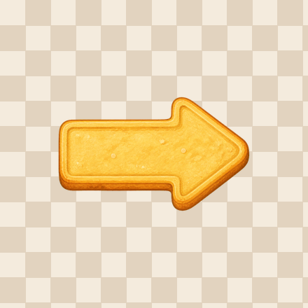 | 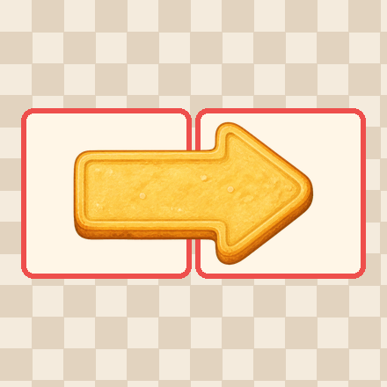 | 右箭头饼干 | arrow_cookie_1 | 通用食物 | 2 × 1 | XX
2 | 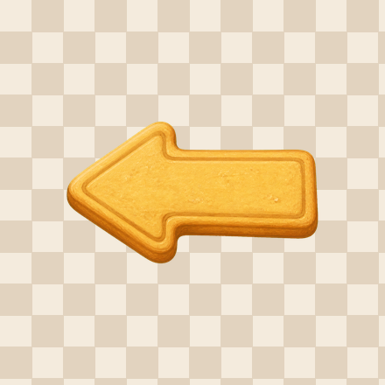 | 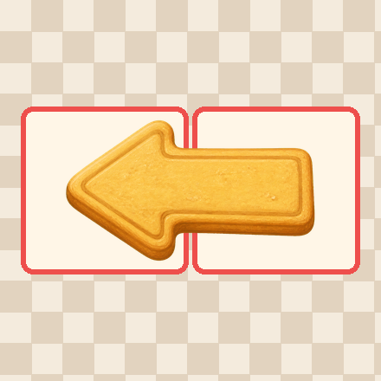 | 左箭头饼干 | arrow_cookie_2 | 通用食物 | 2 × 1 | XX
3 | 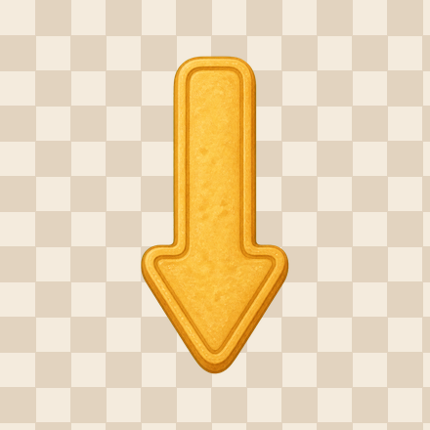 | 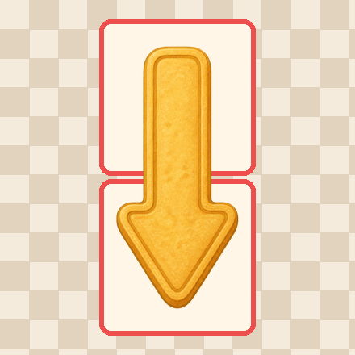 | 下箭头饼干 | arrow_cookie_3 | 通用食物 | 1 × 2 | X / X
4 | 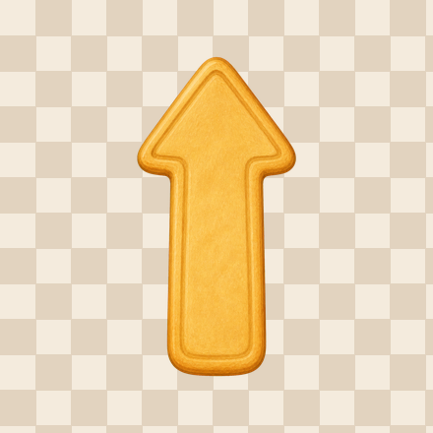 | 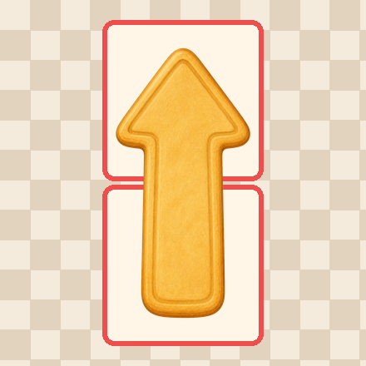 | 上箭头饼干 | arrow_cookie_4 | 通用食物 | 1 × 2 | X / X
5 |  | 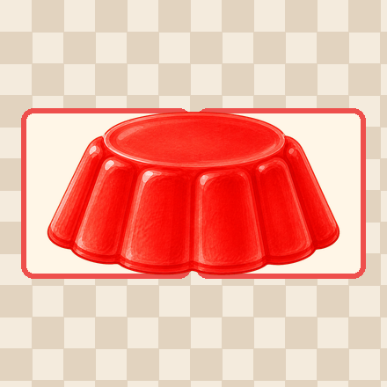 | 果冻 | jelly | 通用食物 | 2 × 1 | XX
6 | 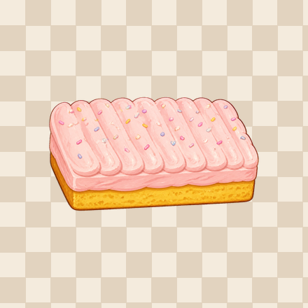 | 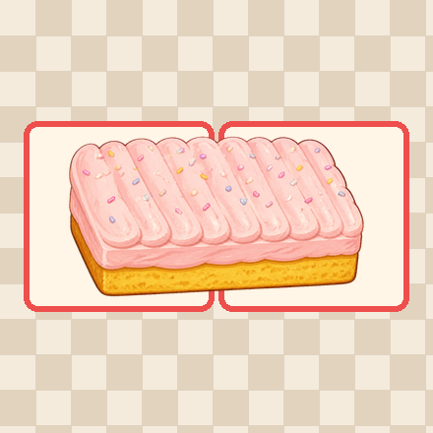 | 糖霜蛋糕 | cupcake | 蛋糕流 | 2 × 1 | XX
7 | 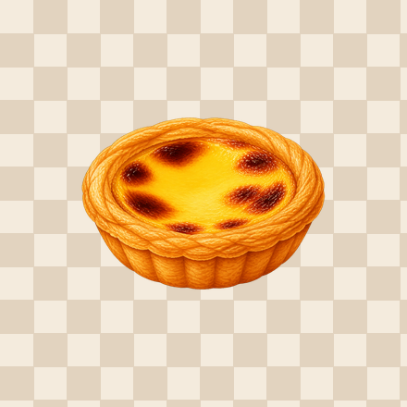 | 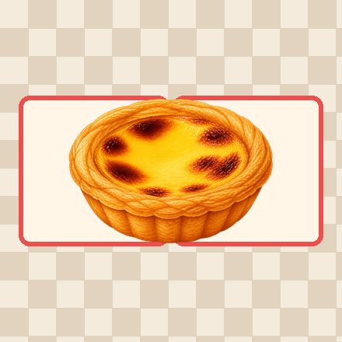 | 蛋挞 | eggtart | 通用食物 | 2 × 1 | XX
8 | 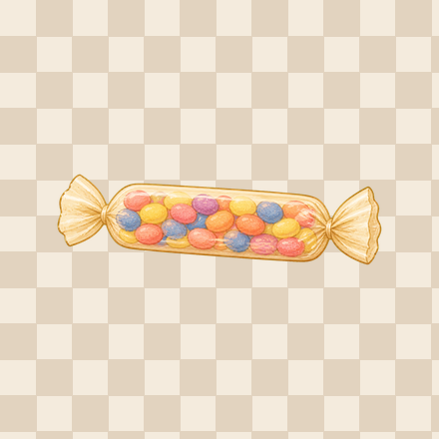 | 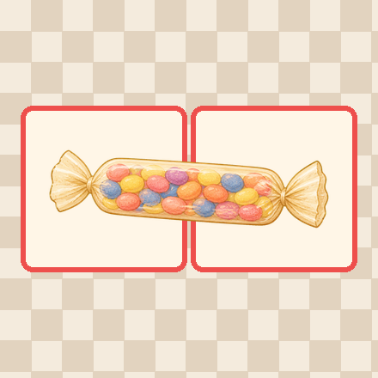 | 糖豆 | sugarbean | 甜蜜传递 | 2 × 1 | XX
9 | 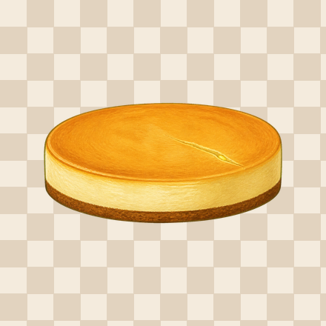 | 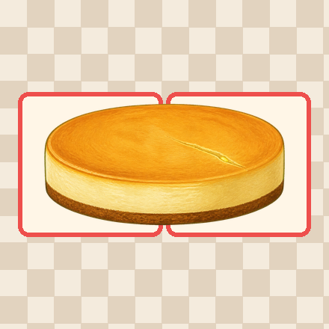 | 芝士蛋糕 | cheesecake | 蛋糕流 | 2 × 1 | XX
10 | 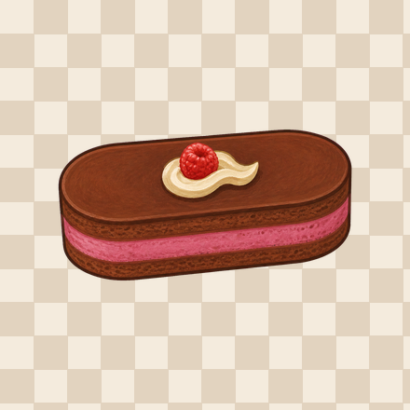 | 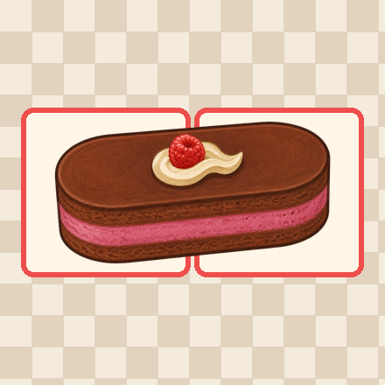 | 慕斯蛋糕 | mousse | 蛋糕流 | 2 × 1 | XX
11 | 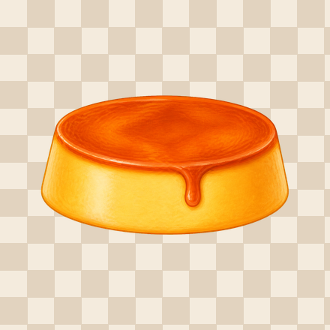 | 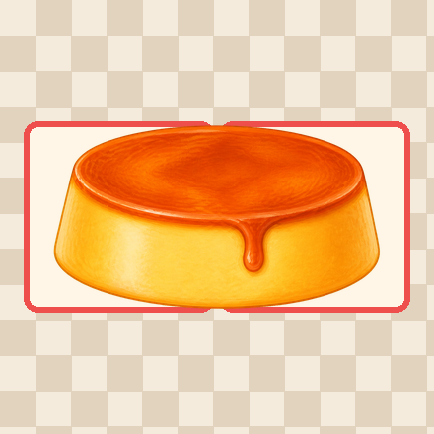 | 焦糖布丁 | caramel_pudding | 通用食物 | 2 × 1 | XX
12 | 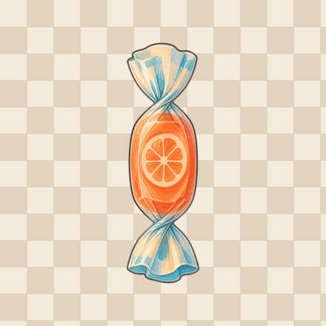 | 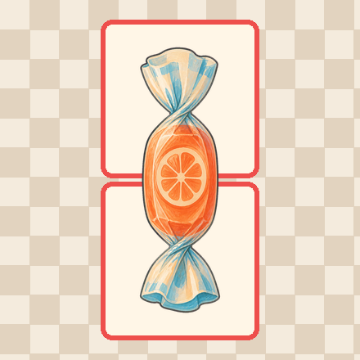 | 水果糖 | fruit_candy | 甜蜜传递 | 1 × 2 | X / X
13 | 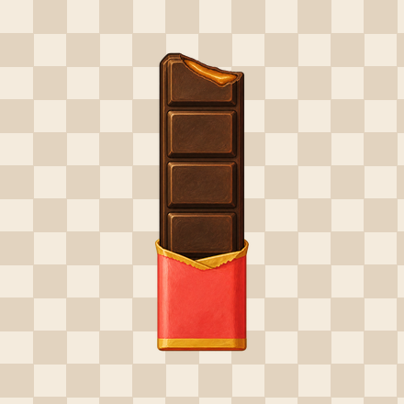 | 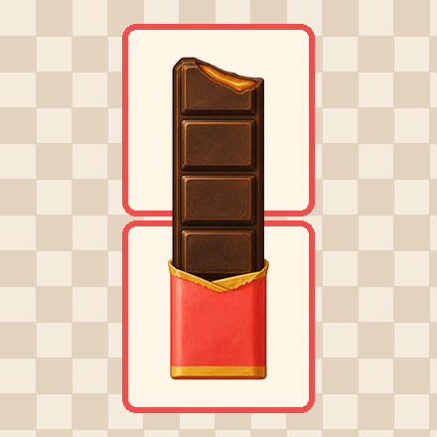 | 巧克力棒 | choco_bar | 甜蜜传递 | 1 × 2 | X / X
14 | 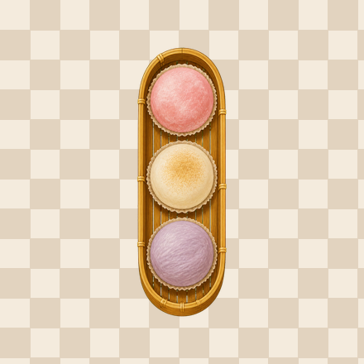 | 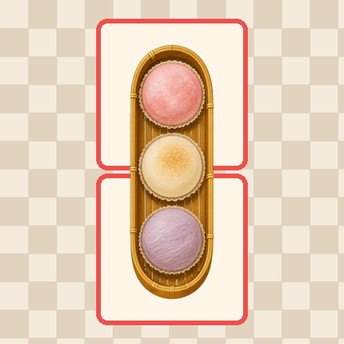 | 麻薯 | mochi | 东方点心 | 1 × 2 | X / X
15 |  |  | 杯子蛋糕 | cup_cake | 蛋糕流 | 1 × 2 | X / X
16 | 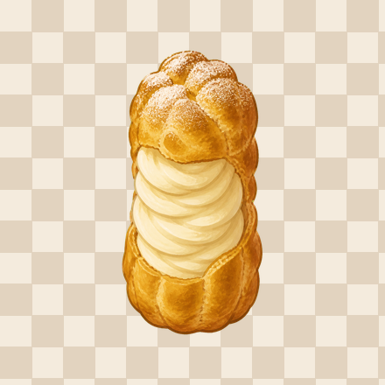 | 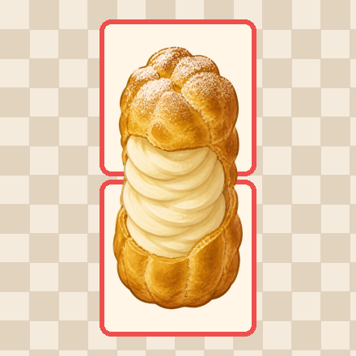 | 奶油泡芙 | cream_puff | 通用食物 | 1 × 2 | X / X
17 |  | 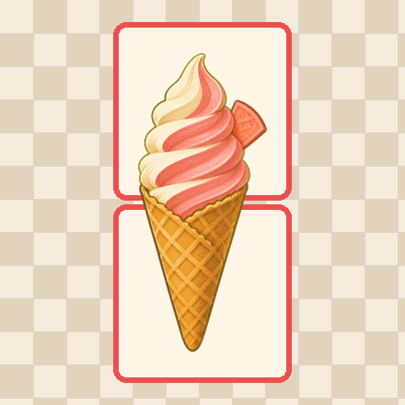 | 冰淇淋 | ice_cream | 通用食物 | 1 × 2 | X / X
18 | 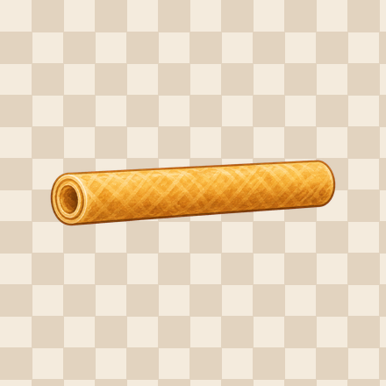 | 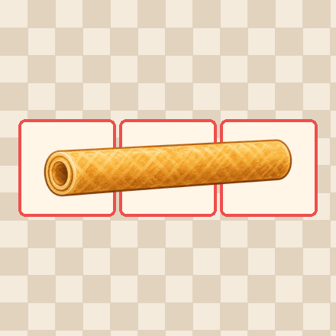 | 蛋卷 | eggroll | 东方点心 | 3 × 1 | XXX
19 | 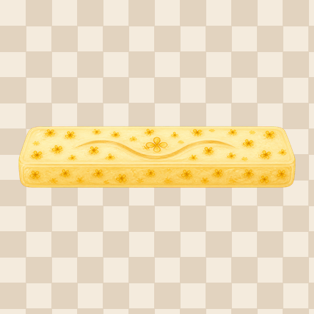 | 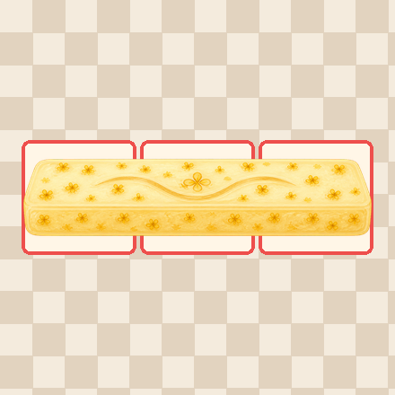 | 桂花糕 | osmanthus_cake | 东方点心 | 3 × 1 | XXX
20 | 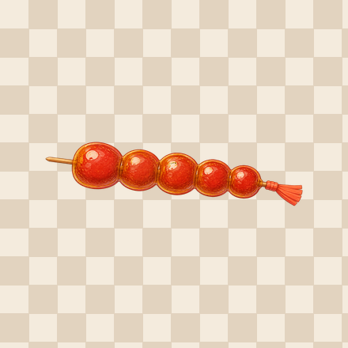 | 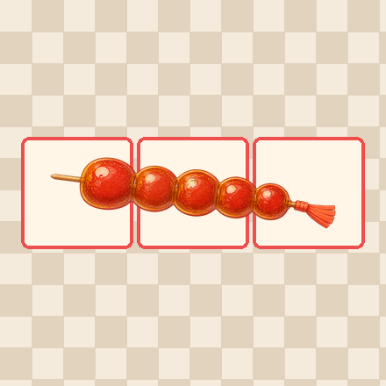 | 糖葫芦 | tanghulu | 甜蜜传递 | 3 × 1 | XXX
21 | 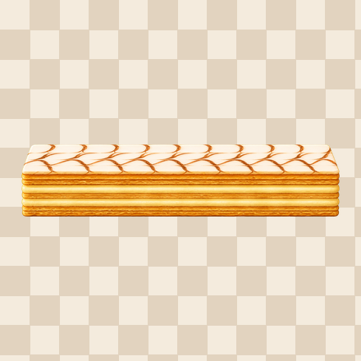 | 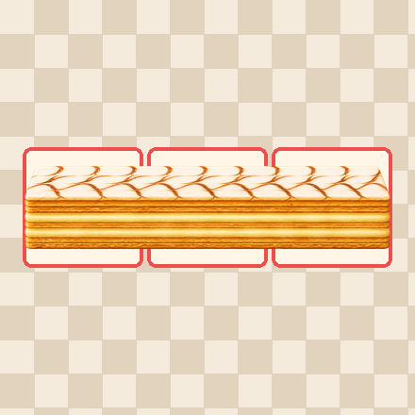 | 拿破仑蛋糕 | napoleon_cake | 蛋糕流 | 3 × 1 | XXX
22 | 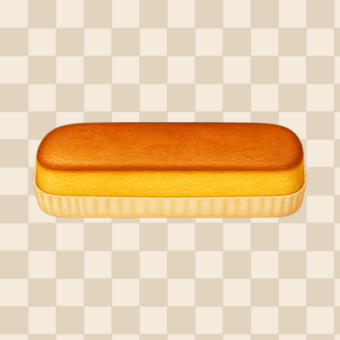 | 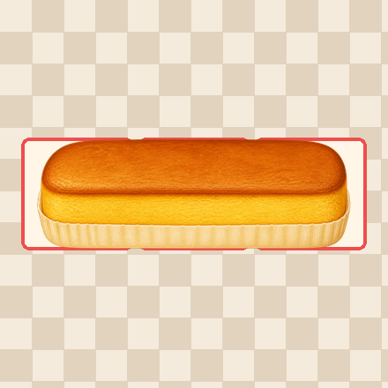 | 蜂蜜蛋糕 | honey_cake | 蛋糕流 | 3 × 1 | XXX
23 | 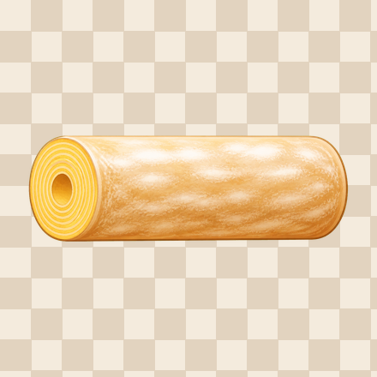 | 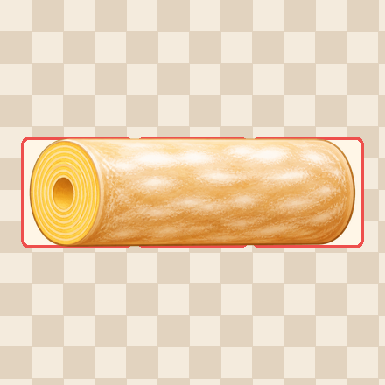 | 年轮蛋糕 | tree_ring_cake | 蛋糕流 | 3 × 1 | XXX
24 | 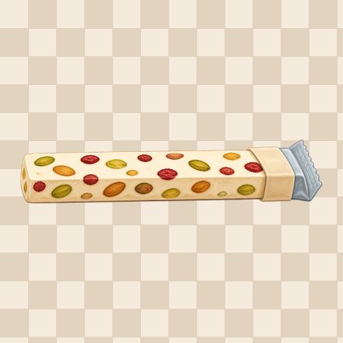 | 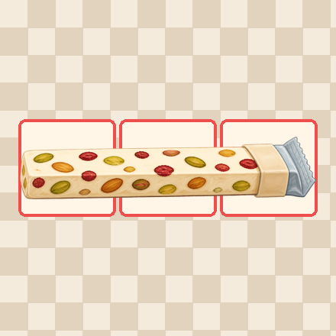 | 牛轧糖 | nougat | 甜蜜传递 | 3 × 1 | XXX
25 | 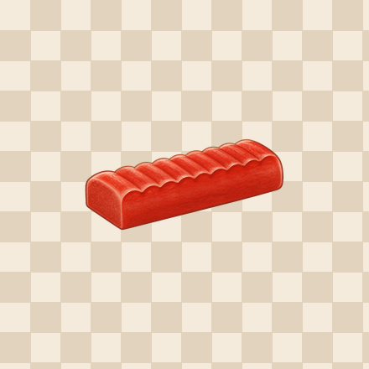 | 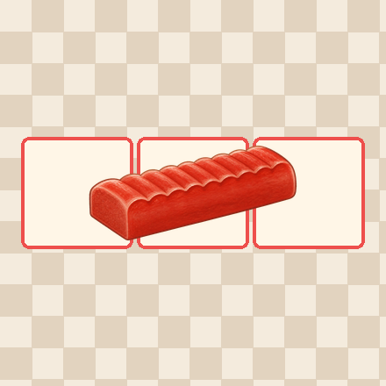 | 山楂糕 | hawthorn_cake | 东方点心 | 3 × 1 | XXX
26 | 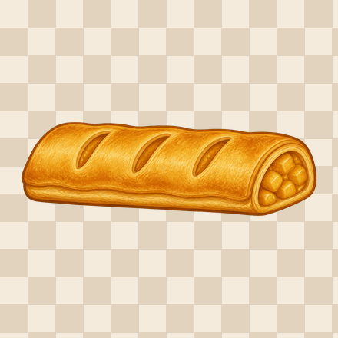 | 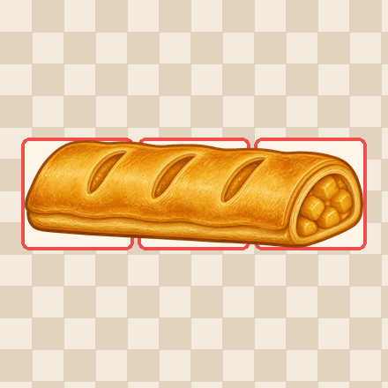 | 苹果酥 | apple_strudel | 通用食物 | 3 × 1 | XXX
27 | 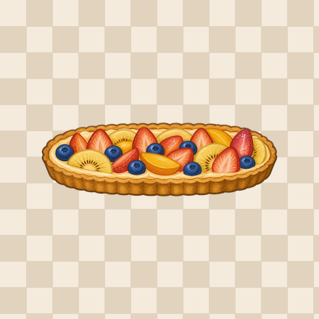 | 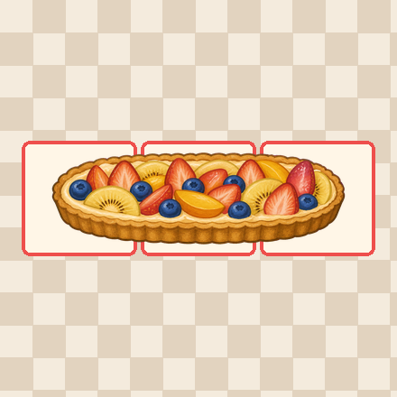 | 水果挞 | fruit_tart | 通用食物 | 3 × 1 | XXX
28 |  |  | 草莓圣代 | strawberry_sundae | 通用食物 | 1 × 3 | X / X / X
29 |  |  | 红豆冰棒 | red_bean_ice_pop | 通用食物 | 1 × 3 | X / X / X
30 |  |  | 跳跳糖 | popping_candy | 甜蜜传递 | 1 × 3 | X / X / X
31 |  |  | 城堡蛋糕 | castle_cake | 蛋糕流 | 1 × 3 | X / X / X
32 |  |  | 驴打滚 | soybean_glutinous_roll | 东方点心 | 1 × 3 | X / X / X
33 |  |  | 竹筒糕 | bamboo_tube_cake | 东方点心 | 1 × 3 | X / X / X
34 |  |  | 软糖 | gummy | 甜蜜传递 | 1 × 3 | X / X / X
35 |  |  | 巧克力威化 | chocolate_wafer | 甜蜜传递 | 1 × 3 | X / X / X
36 |  |  | 蛋糕卷 | cake_roll | 蛋糕流 | 1 × 3 | X / X / X
37 |  |  | 红丝绒蛋糕 | red_velvet_cake | 蛋糕流 | 2 × 2 | XX / XX
38 |  |  | 抹茶蛋糕 | matcha_cake | 蛋糕流 | 2 × 2 | XX / XX
39 |  |  | 绿豆糕 | mung_bean_cake | 东方点心 | 2 × 2 | XX / XX
40 |  |  | 蛋黄酥 | egg_yolk_pastry | 东方点心 | 2 × 2 | XX / XX
41 |  |  | 松露巧克力 | chocolate_truffle | 甜蜜传递 | 2 × 2 | XX / XX
42 |  |  | 酒心巧克力 | liquor_chocolate | 甜蜜传递 | 2 × 2 | XX / XX
43 |  |  | 蝴蝶酥 | palmier | 通用食物 | 2 × 2 | XX / XX
44 |  |  | 戚风蛋糕 | chiffion | 蛋糕流 | 2 × 2 | XX / XX
45 |  |  | 蜂窝糖 | honeycomb_toffee | 甜蜜传递 | 2 × 2 | XX / XX
46 |  |  | 桃酥 | taosu | 东方点心 | 2 × 2 | XX / XX
47 |  |  | 红糖发糕 | brown_sugar_steamed_cake | 东方点心 | 2 × 2 | XX / XX
48 |  |  | 奶油蛋糕 | cream_cake | 蛋糕流 | 2 × 2 | XX / XX
49 |  |  | 拐杖糖 | candycane | 甜蜜传递 | 2 × 3 | XX / ·X / ·X
50 |  |  | 水果刨冰 | fruit_shaved_ice | 通用食物 | 2 × 2 | XX / XX
51 |  |  | 椰奶冻 | coconut_milk_jelly | 通用食物 | 2 × 2 | XX / XX
52 |  |  | 黑森林蛋糕 | black_forest_cake | 蛋糕流 | 3 × 2 | XXX / XXX
53 |  |  | 生巧克力 | nama_chocolate | 甜蜜传递 | 3 × 2 | XXX / XXX
54 |  |  | 杨枝甘露 | mango_sago | 东方点心 | 3 × 2 | XXX / XXX
55 |  |  | 水果蛋糕 | fruit_cake | 蛋糕流 | 2 × 3 | XX / XX / XX
56 |  |  | 龙须酥 | dragons_beard_candy | 东方点心 | 2 × 3 | XX / XX / XX
57 |  |  | 棉花糖 | marshmallow | 甜蜜传递 | 2 × 3 | XX / XX / XX
58 |  |  | 大棒棒糖 | big_lollipop | 甜蜜传递 | 3 × 3 | XXX / XXX / XXX
59 |  |  | 双皮奶 | double_skin_milk | 东方点心 | 3 × 3 | XXX / XXX / XXX
60 |  |  | 双层蛋糕 | double_cake | 蛋糕流 | 3 × 4 | XXX / XXX / XXX / XXX
61 |  |  | 馒头 | mantou | 东方点心 | 1 × 1 | X

